Guía de llenado
1
 |  |  | REGISTRO DE LA CAPACIDAD TÉCNICA INSTALADA PARA EL SUMINISTRO DE LOS SERVICIOS DE CONTROL DE TRÁNSITO AÉREO |  |  | ESTACIÓN: | GUÍA DE LLENADO

2
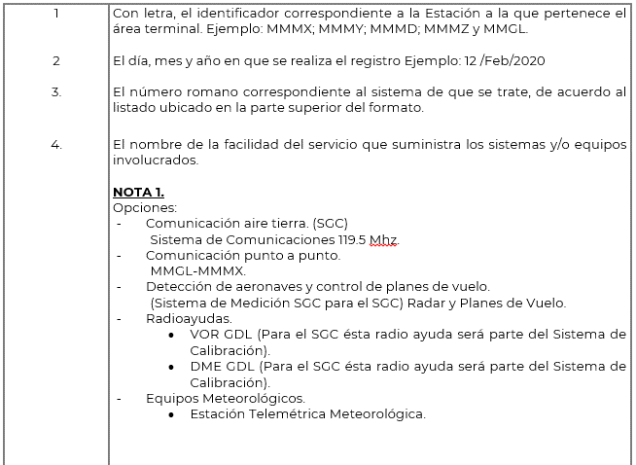
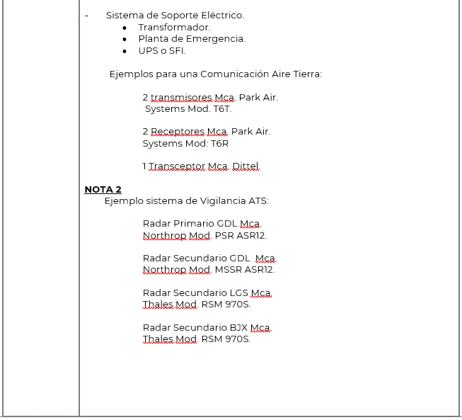
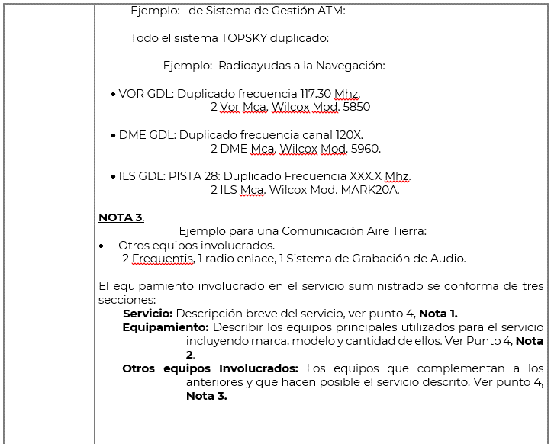
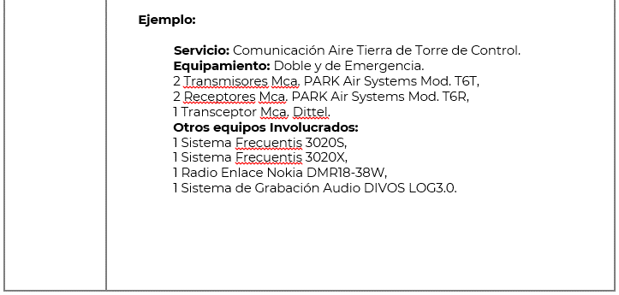
 |  |  |  |  |  | FECHA:

 | I. SISTEMA DE COMUNICACIONES |  |  | II. SISTEMA DE PROCESAMIENTO RADAR Y PLAN DE VUELO
 | III. SISTEMA RADAR |  |  | IV. SISTEMA DE RADIOAYUDAS
 | V. SISTEMA DE EQUIPOS DIGITALES DE COMPUTO |  |  | VI. EQUIPOS METEOROLÓGICOS
 | VII. SISTEMA DE SOPORTE ELÉCTRICO
 | SISTEMA | IDENTIFICADOR DE SERVICIO | DESCRIPCIÓN
3
4
5

F-1-1355
 |  |  |  |  | MOI-C00-PR03-P00-F10

